presentation
unité de conditionnement de boites de sardines

Une entreprise bretonne possède une unité de conditionnement qui permet de dater et mettre en carton des boîtes de sardines métalliques suivant un empilage de couches séparées par des intercalaires.

Problématique de maintenance
La Direction de l’entreprise souhaite augmenter les bénéfices de l’entreprise en diminuant les temps de non production. Pour cela, elle demande à l’équipe de maintenance une étude portant sur les sous-systèmes les plus pénalisants de l’unité de conditionnement.

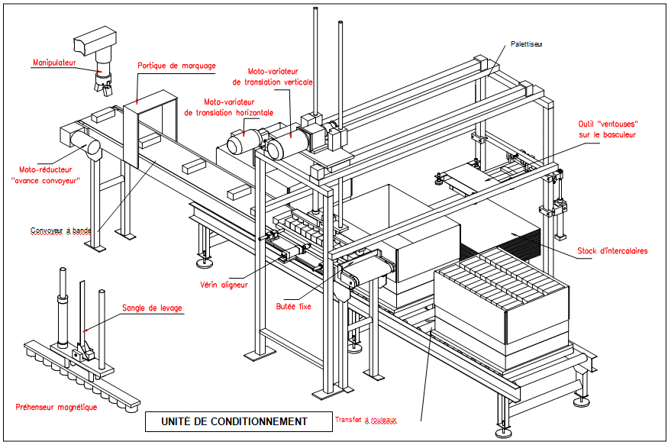
Cette étude vise à identifier les causes d’indisponibilité de cette unité de conditionnement, afin de mettre en œuvre des améliorations permettant d’en optimiser sa maintenance et son fonctionnement.
DESCRIPTION DU FONCTIONNEMENT - Le manipulateur dépose les boites de sardines sur le convoyeur qui les achemine vers le portique de marquage et le palettiseur ; - Le portique de marquage applique le tampon sur les boites ; - Le système d’alignement aligne les boites avant chargement dans les cartons et le palettiseur empile les boites dans les cartons ; - L’outil ventouse dépose un intercalaire entre chaque couche constituée de trois lignes de boites.

Bilan
Données technico-économiques - L’entreprise fonctionne en journée sur la base de 5 jours par semaine et à raison de 35 H hebdomadaires sur 52 semaines annuelles ; - Les congés annuels pour le personnel de production s’effectuent au mois d’août (4semaines) et en décembre (1 semaine). Une permanence de la maintenance est assurée durant cette période ; - En plus des congés annuels, l’entreprise ne fonctionne pas les jours fériés (10 jours fériés par an) ; - Temps d’incapacité pour causes externes : 138,25 H (90 H par manque de ressources et 48,25 pour arrêt programmé production) - Temps d’attente : 0 H ; Temps de fonctionnement (relevé de production) : 1416,2 H - Cout horaire de maintenance = 30 € - Cout horaire de perte de production = 150 €
Etude n° 1 - Calculer les coûts de maintenance et d'arrêts de production
 | Ensemble | temps de maint. préventive | temps de maint. Corrective | coût pièces de rechange | durée de l'arrêt de production | Coût maint main d'œuvre | coût de maint. Total (main d'œuvre + pièces) | coût d'indisponibilité horaire arrêt prod | Coût total
 | manipulateur | 5.25 |  | 460
 | convoyeur | 0.5 |  | 280
 | portique de marquage | 1 |  | 280
 | palettiseur | 0.75 |  | 1100
 | outil ventouse | 2.3 |  | 170

Etude n° 2 - Calculer les coûts de maintenance Corrective et d'arrêts de production
 | Maintenance corrective |  |  |  |  | Maintenance corrective
 | Ensemble | Durée intervention | coût pièces de rechange | durée de l'arrêt de production |  | Coût maint main d'œuvre | coût de maint. Total | coût d'indisponibilité horaire arrêt prod | coût total
 | manipulateur
 | convoyeur
 | portique de marquage
 | palettiseur
 | outil ventouse

Etude n° 3 - Calculer les coûts de maintenance Préventive et d'arrêts de production
 | Maintenance préventive |  |  |  |  | Maintenance préventive
 | Ensemble | Durée intervention | coût pièces de rechange | durée de l'arrêt de production |  | Coût maint main d'œuvre | coût de maint. | coût d'indisponibilité horaire arrêt prod | coût total
 | manipulateur
 | convoyeur
 | portique de marquage
 | palettiseur
 | outil ventouse
Sous-Système mis en cause :
Actions amélioratives à mettre en oeuvre :

Aide EXCEL
